Перечень
Перечень проектов народных инициатив на 2016 год
 | Зиминского городского муниципального образования

№ п/п | Наименование мероприятия | Срок реализации | Объем финансирования - всего, руб. | в том числе из: |  | ФОТО
 |  |  |  | областного бюджета, руб. | местного бюджета, руб. | ДО | ПОСЛЕ
1 | Устройство пешеходной дорожки по ул. Московский тракт (от ул. Краснопартизанская до ул. Новокшонова, 749 м.) | до 30 декабря 2016г. | 2,186,050.8 | 2,186,050.8 | 0.0 | 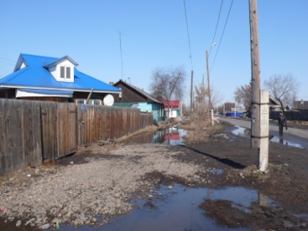 | 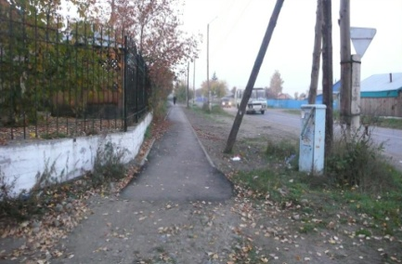
2 | Устройство пешеходной дорожки по ул. Лазо (во дворе д. 29 ( 85м.) |  | 381,887.0 | 381,887.0 | 0.0 | 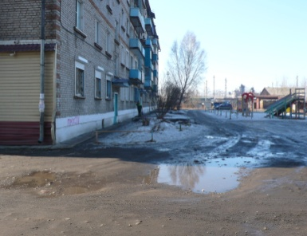 | 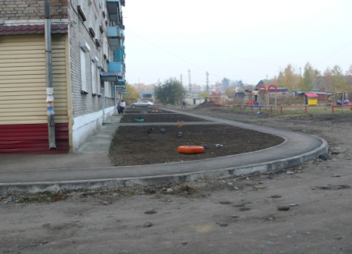
3 | Приобретение и установка комплектов для детских игровых площадок (6 шт.) по адресам: ул. Куйбышева, 83, ул. Григорьева, 22, ул. Бугровая, 45-45а, мкр. Ангарский, 45, ул. Клименко, 8-10, 10а-12а. |  | 816,278.1 | 816,278.1 | 0.0 | 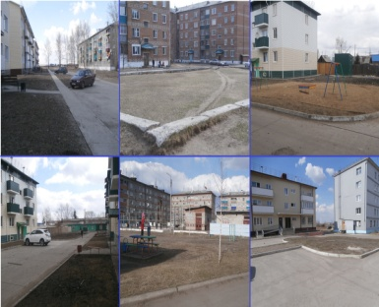 | 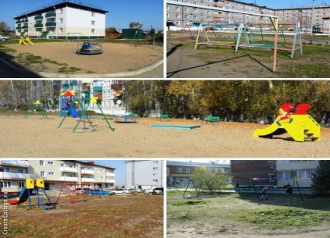
4 | Ремонт водопроводных сетей (от ул. Мира до ул. Фестивальной, через ул. Совхозная, Целинная, Гоголя), 497 м., приобретение и установка 3 водоразборных колонок на ул. Совхозная, Целинная, Гоголя |  | 1,186,280.0 | 1,186,280.0 | 0.0 | 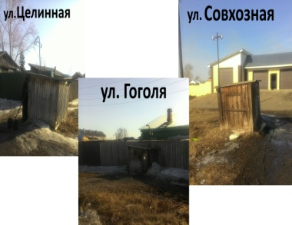 | 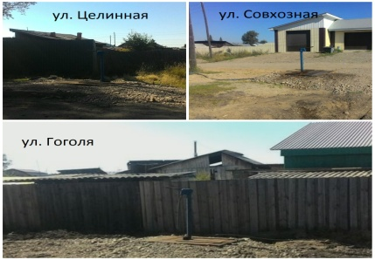
5 | Благоустройство сквера в районе автостанции, пер. Коммунальный, 5а: озеленение, устройство освещения, приобретение и установка лавок и урн |  | 266,419.1 | 266,419.1 | 0.0 | 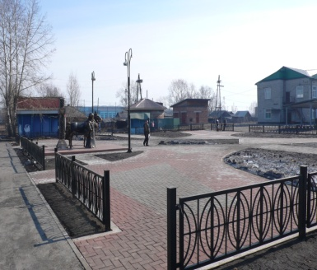 | 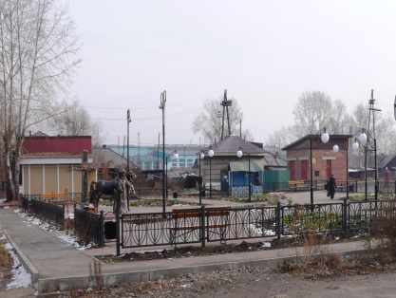
6 | Благоустройство парка Победы, ул. Садовая, 37б: приобретение и установка лавок и урн |  | 98,014.0 | 0.0 | 98,014.0 | 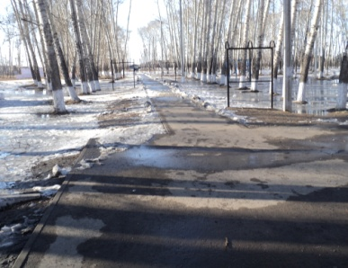 | 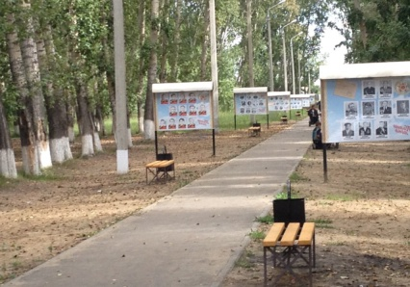
7 | Замена оконных блоков в спортивном зале МБОУ СОШ № 9 |  | 510,000.0 | 30,000.0 | 480,000.0 | 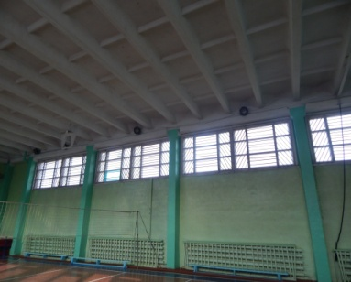 | 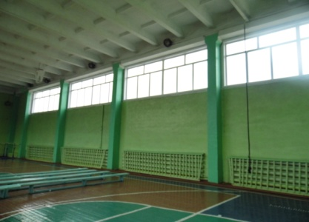
8 | Текущий ремонт медицинских кабинетов в МБОУ СОШ №1, №8, МБДОУ № 16, приобретение оборудования (кушетка) в МБОУ СОШ № 1 |  | 156,000.0 | 156,000.0 | 0.0 | 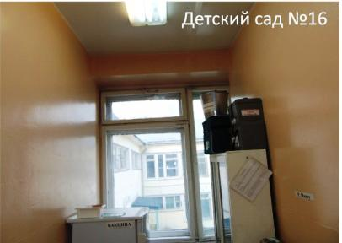 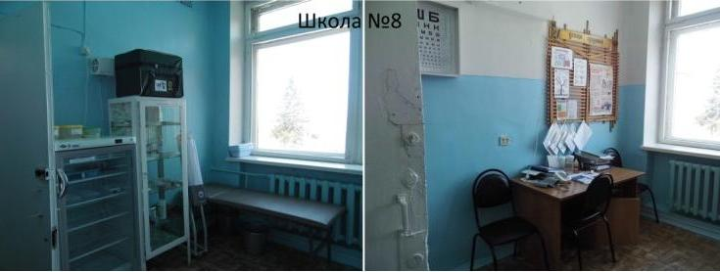 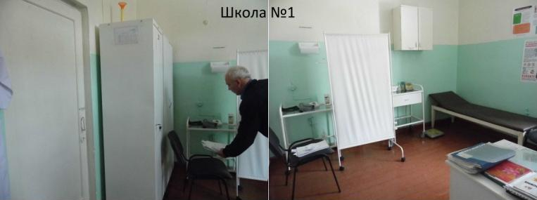 | 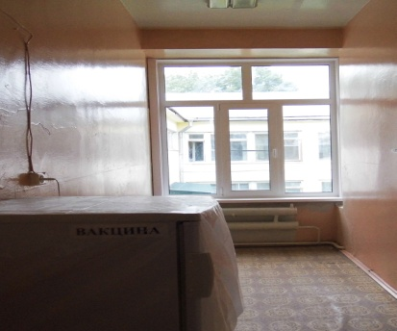 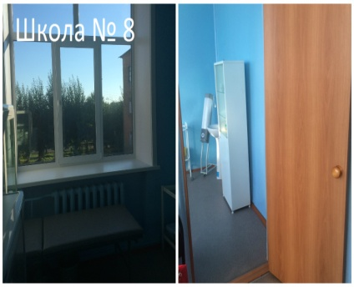 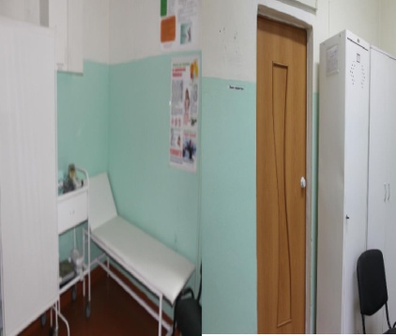
9 | Приобретение и установка оборудования для спортивной площадки в МБОУ СОШ № 5 |  | 208,219.0 | 50,000.0 | 158,219.0 | 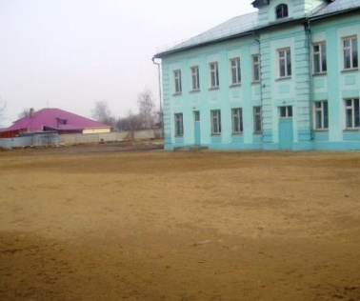 | 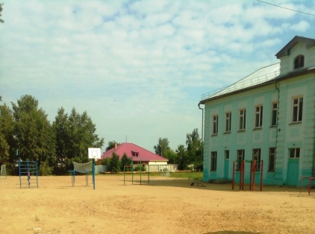
10 | Текущий ремонт санузла в МБОУ СОШ № 7, 8, 26 |  | 840,000.0 | 840,000.0 | 0.0 | 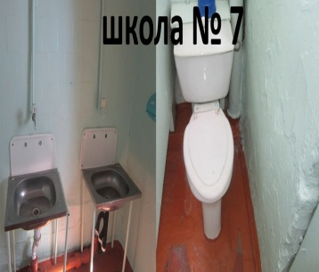 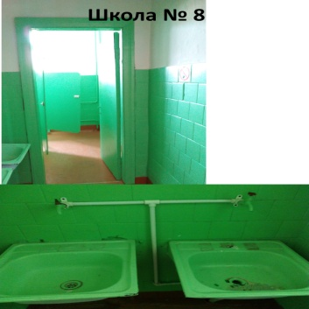 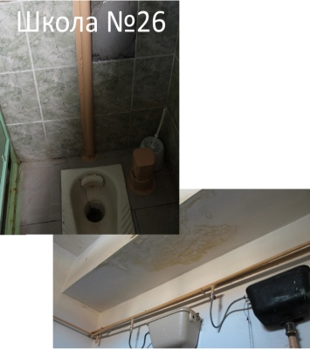 | 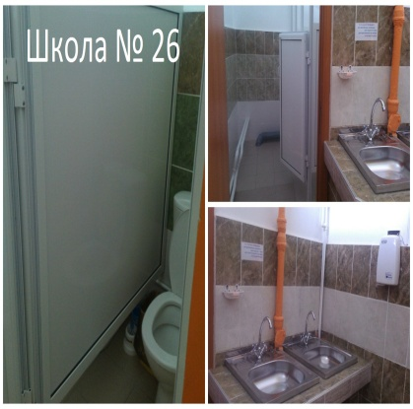 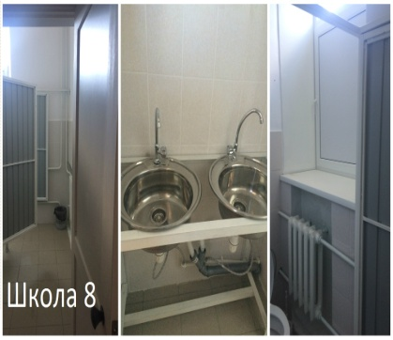 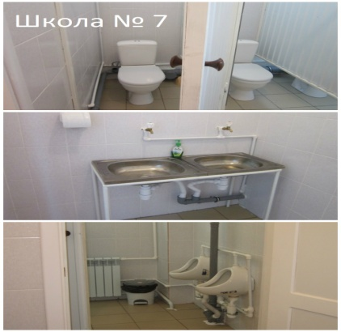
11 | Благоустройство территорий (бетонирование дорожек) в МБОУ Начальная школа - детский сад № 11 (720 кв.м.), МБДОУ № 4 (520 кв.м.) |  | 511,000.0 | 511,000.0 | 0.0 | 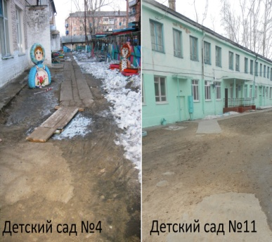 | 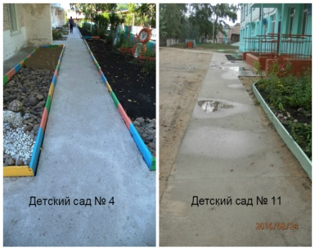
12 | Замена оконных блоков в МБОУ СОШ № 10 |  | 202,185.0 | 202,185.0 | 0.0 | 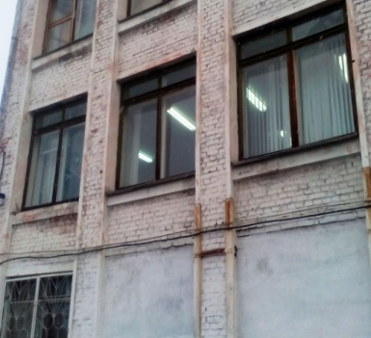 | 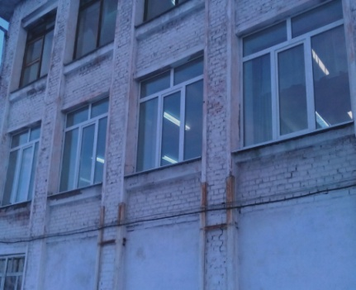
ИТОГО: |  |  | 7,362,333.0 | 6,626,100.0 | 736,233.0

